Seleccion Variable
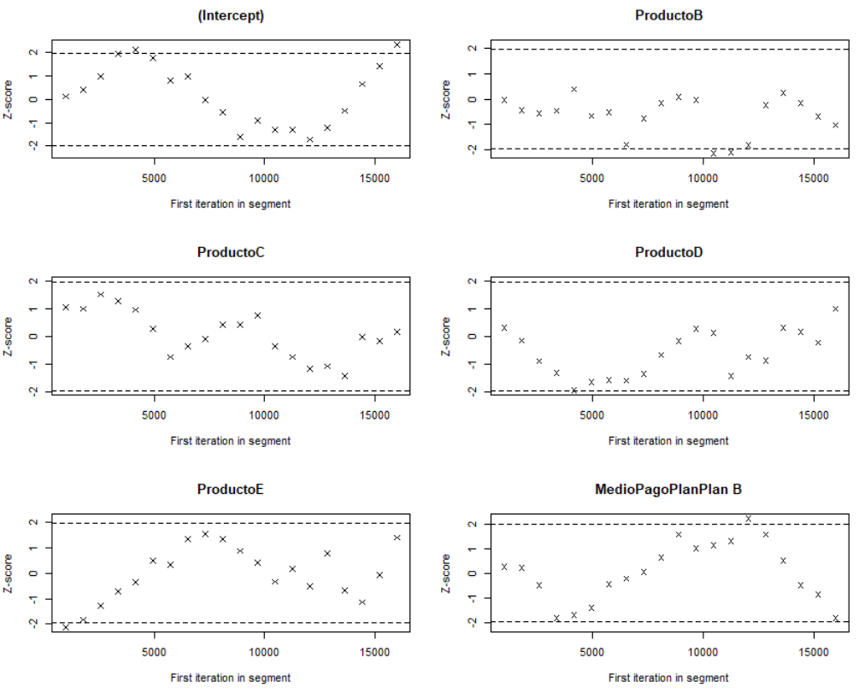
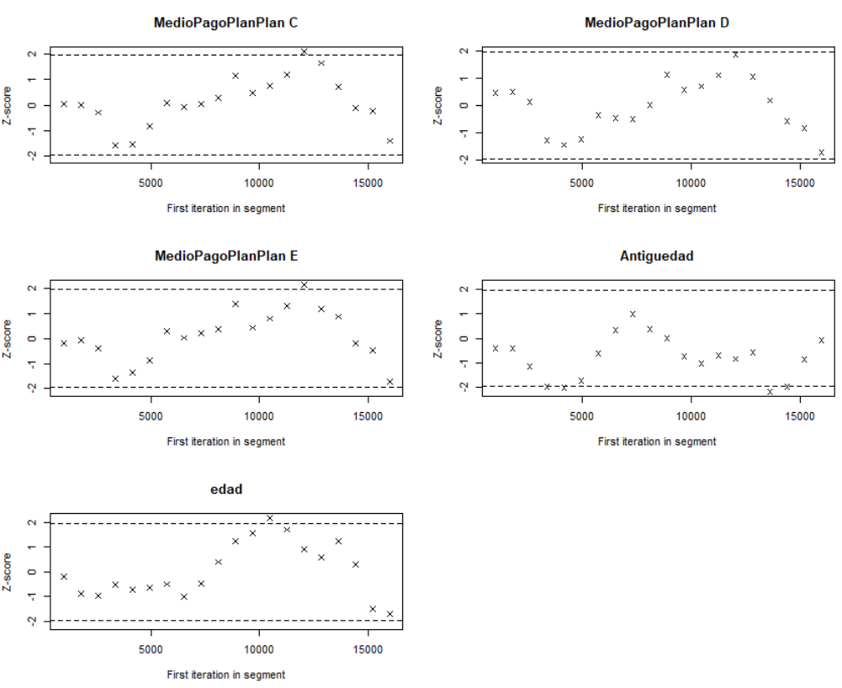
Modelo1 |  |  |  | Modelo2 |  |  |  | Modelo3
Variables | Media Posterior | 2.50% | 97.50% | Variables | Media Posterior | 2.50% | 97.50% | Variables | Media Posterior | 2.50% | 97.50%
(Intercept) | -2.12498 | -2.51419 | -1.680916 | (Intercept) | -2.10085 | -2.51747 | -1.7214 | (Intercept) | -2.07306 | -2.43441 | -1.7209
ProductoB | 0.36394 | 0.28246 | 0.448534 | ProductoB | 0.36229 | 0.2862 | 0.43894 | ProductoB | 0.36019 | 0.28306 | 0.43713
ProductoC | 0.38266 | 0.26439 | 0.477469 | ProductoC | 0.37912 | 0.28337 | 0.48791 | ProductoC | 0.37578 | 0.26879 | 0.48017
ProductoD | 0.89125 | 0.37976 | 1.37099 | ProductoD | 0.90156 | 0.3626 | 1.42882 | ProductoD | 0.91078 | 0.36047 | 1.42595
ProductoE | 0.98473 | 0.04166 | 1.9343 | ProductoE | 0.87614 | -0.1299 | 1.81687 | ProductoE | 0.94811 | -0.07341 | 1.85193
MonedaUSD | 0.06809 | -0.70904 | 0.768517 | MonedaUSD | 0.11963 | -0.67933 | 0.85056 | MedioPagoEmisorEmisorB | 0.02621 | -0.04726 | 0.09374
PlanMensual | 0.01674 | -0.17661 | 0.165867 | PlanMensual | 0.01486 | -0.14437 | 0.16588 | MedioPagoPlanPlanB | 0.284 | -0.04259 | 0.62724
MedioPagoEmisorEmisorB | 0.02991 | -0.0463 | 0.101886 | MedioPagoEmisorEmisorB | 0.0256 | -0.04546 | 0.09869 | MedioPagoPlanPlanC | 0.42954 | 0.13738 | 0.75451
MedioPagoPlanPlanB | 0.32538 | 0.01073 | 0.613487 | MedioPagoPlanPlanB | 0.28861 | -0.02868 | 0.66488 | MedioPagoPlanPlanD | 0.62646 | 0.32311 | 0.96143
MedioPagoPlanPlanC | 0.46267 | 0.1338 | 0.746615 | MedioPagoPlanPlanC | 0.43298 | 0.11975 | 0.79287 | MedioPagoPlanPlanE | 0.76145 | 0.45909 | 1.08645
MedioPagoPlanPlanD | 0.65508 | 0.3691 | 0.94467 | MedioPagoPlanPlanD | 0.63462 | 0.33262 | 0.99568 | Antiguedad | 0.13241 | 0.1222 | 0.14198
MedioPagoPlanPlanE | 0.78618 | 0.47563 | 1.110193 | MedioPagoPlanPlanE | 0.7697 | 0.48179 | 1.12793 | edad | -0.0167 | -0.01931 | -0.01398
Antiguedad | 0.13333 | 0.12226 | 0.14268 | Antiguedad | 0.13268 | 0.12401 | 0.14156
edad | -0.01657 | -0.01917 | -0.013663 | edad | -0.01661 | -0.01953 | -0.01378
sexo1 | 0.03339 | -0.02933 | 0.090114 |  |  |  |  | Tabla 2 Coeficientes del Modelo4
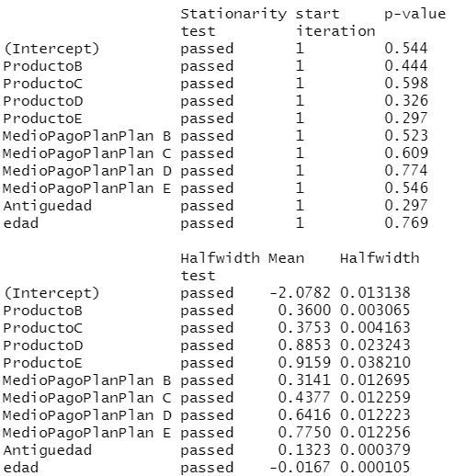
Numero_Hijos | -0.02192 | -0.04593 | 0.003366 |  |  |  |  | Variables | Media Posterior | desv.estandar | 2.50% | 97.50%
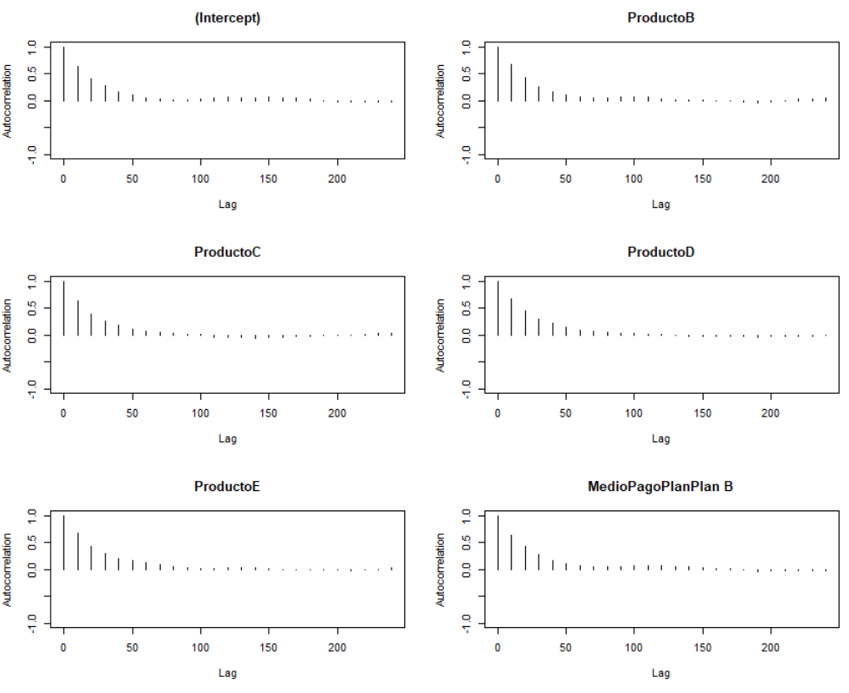
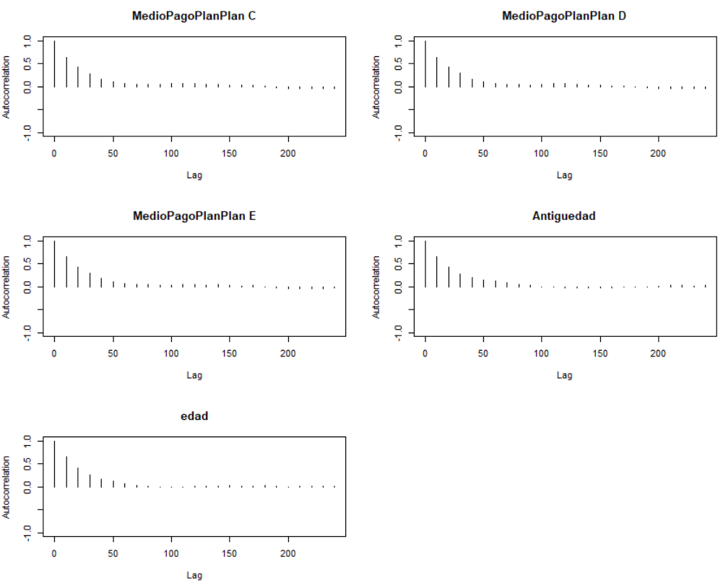
 |  |  |  |  |  |  |  | (Intercept) | -2.07822 | 0.173042 | -2.42938 | -1.74418
 |  |  |  |  |  |  |  | ProductoB | 0.36002 | 0.040265 | 0.27973 | 0.43848
 |  |  |  |  |  |  |  | ProductoC | 0.37528 | 0.055216 | 0.27166 | 0.48386
 |  |  |  |  |  |  |  | ProductoD | 0.88532 | 0.288422 | 0.3176 | 1.40577
 |  |  |  |  |  |  |  | ProductoE | 0.91593 | 0.479467 | -0.07611 | 1.80619
 |  |  |  |  |  |  |  | MedioPagoPlanPlanB | 0.31407 | 0.162375 | 0.01219 | 0.64937
 |  |  |  |  |  |  |  | MedioPagoPlanPlanC | 0.43765 | 0.159531 | 0.1431 | 0.77052
 |  |  |  |  |  |  |  | MedioPagoPlanPlanD | 0.6416 | 0.160593 | 0.35096 | 0.97491
 |  |  |  |  |  |  |  | MedioPagoPlanPlanE | 0.775 | 0.160167 | 0.47412 | 1.09242
 |  |  |  |  |  |  |  | Antiguedad | 0.13227 | 0.00482 | 0.12284 | 0.14173
 |  |  |  |  |  |  |  | edad | -0.01667 | 0.001341 | -0.01927 | -0.01403

